ECUACION
Autor: Meteorólogo Sicha Huaman Rudy Gabriel, formado en la "Universidad Nacional Agraria La Molina" de Lima-Perú
 | CONSIDERO QUE EL SENSOR 2SH12 INCORPORA EL SENSOR MQ136 EN SU ESTRUCTURA

RS/R0_ESCALA | PIXEL_ESCALA | PIXEL | RS_R0_DATO | ppm
1_10 | 85.42 | 51.78 | 6.4556309998 | 5
 | 85.42 | 46.49 | 5.8982673847 | 6
 | 85.42 | 41.58 | 5.3809412316 | 7
 | 85.42 | 37.62 | 4.9637087333 | 8
 | 85.42 | 34.59 | 4.6444626551 | 9
 | 85.42 | 30.99 | 4.265160384 | 10
 | 85.42 | 7.32 | 1.7712479513 | 20
0.1_1 | 84.1 | 77.11 | 0.92519619501 | 30
 | 84.1 | 66.9 | 0.8159334126 | 40
 | 84.1 | 59.34 | 0.73502972652 | 50
 | 84.1 | 54.05 | 0.67841854935 | 60
 | 84.1 | 49.33 | 0.62790725327 | 70
 | 84.1 | 44.8 | 0.57942925089 | 80
 | 84.1 | 41.58 | 0.54497027348 | 90
 | 84.1 | 38.37 | 0.51061831153 | 100
 |  |  |  |  | No recomiendo el sensor a falta de Hoja de datos
AIRE (RS/R0) AIR |  |  |  |  | Sin embargo, si demuestra una gran sensibilidad
RS/R0_ESCALA | PIXEL_ESCALA | PIXEL | RS_R0_DATO |  | RL = 1k
10_100 | 84.67 | 7.58 | 18.0572

Hoja de datos
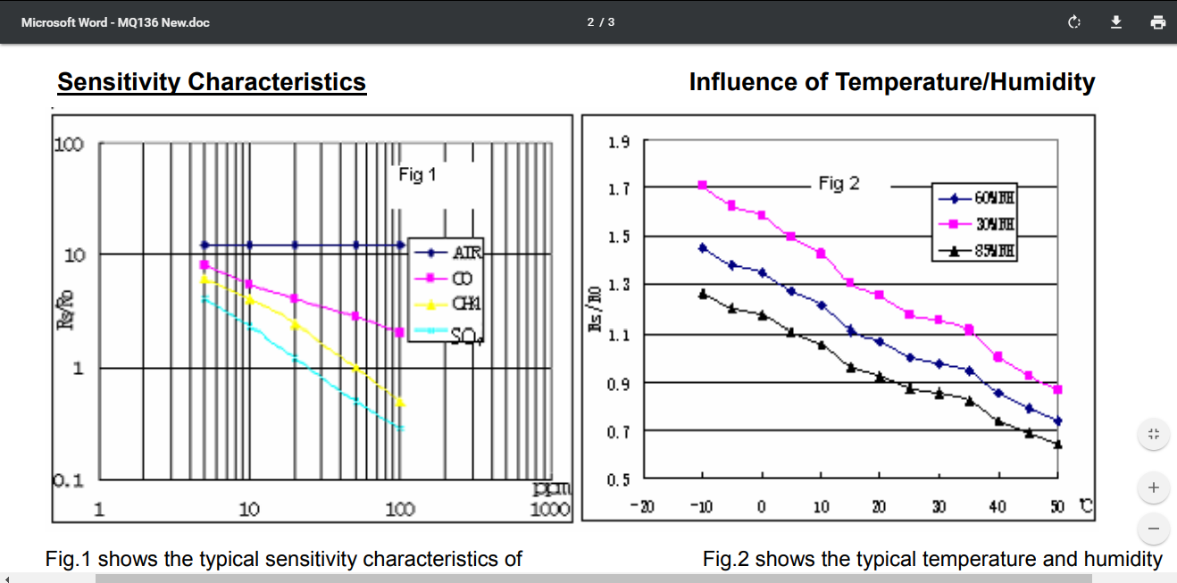

TENSION AIRE LIMPIO
